マニュアル
①計算シートのC2セルに工事費（工事価格+消費税）を入力する。
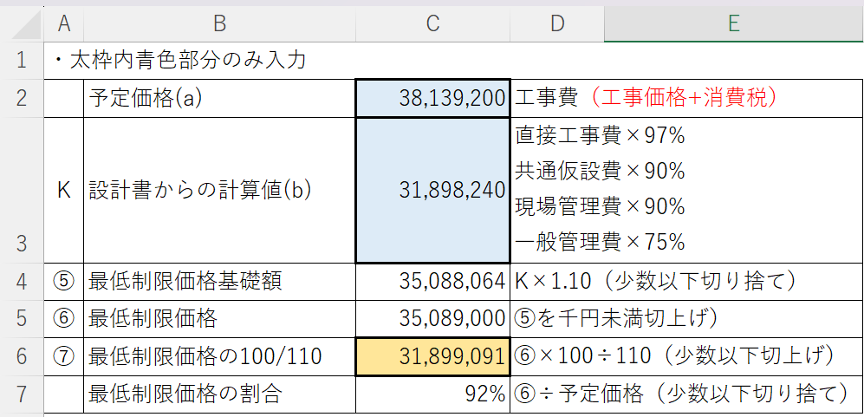
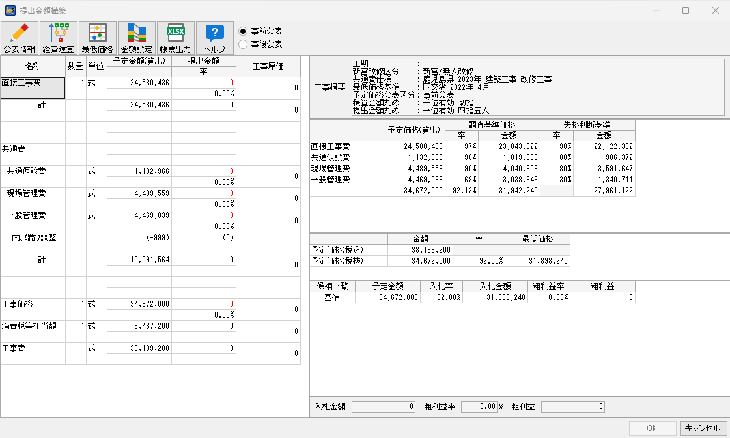

②計算シートのC3セルに、みつもりくんie2で算出した金額を入力する。
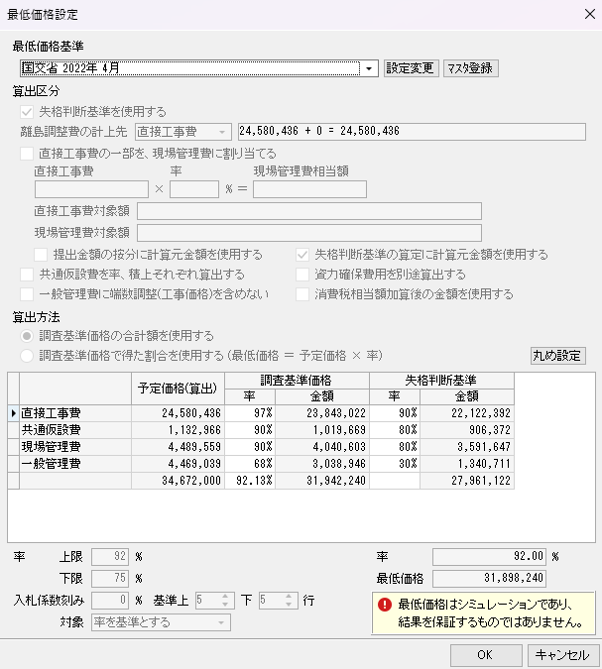

③計算結果はC6セルに表示される。

④予定価格調書（契約規則11条関係第２号様式）に記載する最低制限価格の割合はC7セルに表示される。

